상품제안서
리복 3단완전자동 뉴트럴 암막 우양산 3P+170g 면사타올 2P 세트(미니) | 상품코드: F31828

 |  |  |  |  |  |  | 02-412-0044 | www.easy1.co.kr
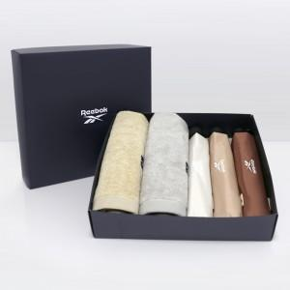

【상세/제작정보】 | * 쇼핑백 800원(별도) 추가

【인쇄/포장옵션】 | 실크 / 기본 상하케이스 포장 / 그 외 포장은 별도문의

【공급단가】 | 수량 | 50~ | 100~ | 500~ | 1,000~ | 2,000~
*VAT별도 | 단가 | 38,520원 | 37,870원 | 36,910원 | 36,270원 | 35,310원

【상품 URL】 | https://easy1.co.kr:443/src/goods_detail.php?gdno=31828

